물리ERD
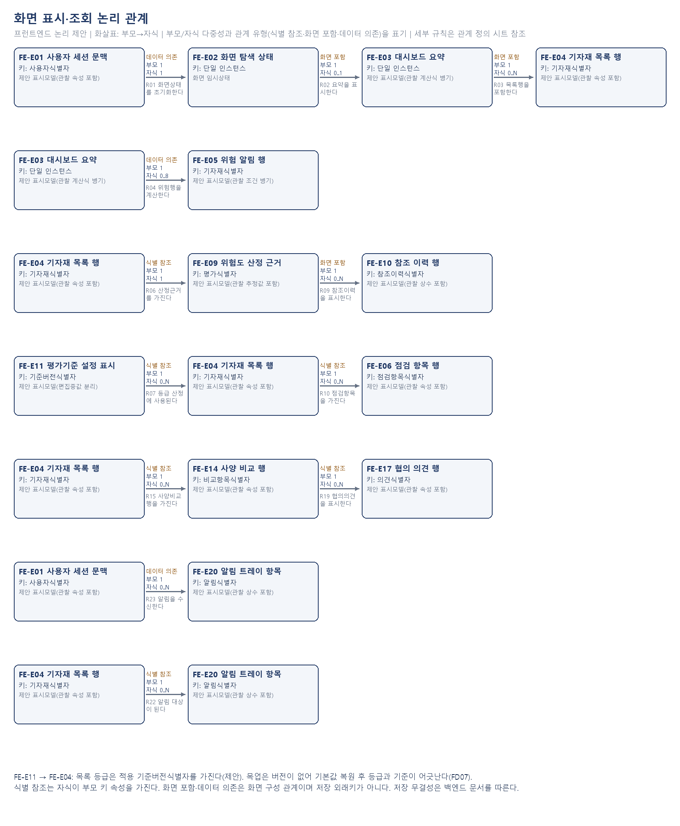
soft2preqcgate1
화면 표시·조회 논리모델 / 물리설계 보류
프런트엔드 화면 논리 관계도(제안). 물리 데이터베이스·API 계약은 미정입니다. FE-Exx는 이 문서 범위 번호입니다.
물리설계 보류: 이번 범위는 화면 논리모델이며, 아래 도식은 실제 제안 개체의 관계입니다. 저장 물리 속성은 백엔드 데이터 모델 정의서에서 다룹니다.

논리관계도_입력전송
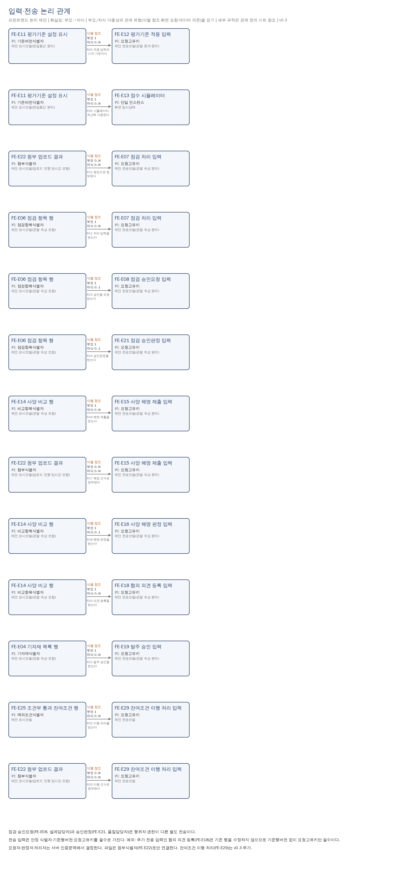
soft2preqcgate1
입력·전송 논리모델
프런트엔드 화면 논리 관계도(제안). 물리 데이터베이스·API 계약은 미정입니다. FE-Exx는 이 문서 범위 번호입니다.

논리관계도_Gate통제
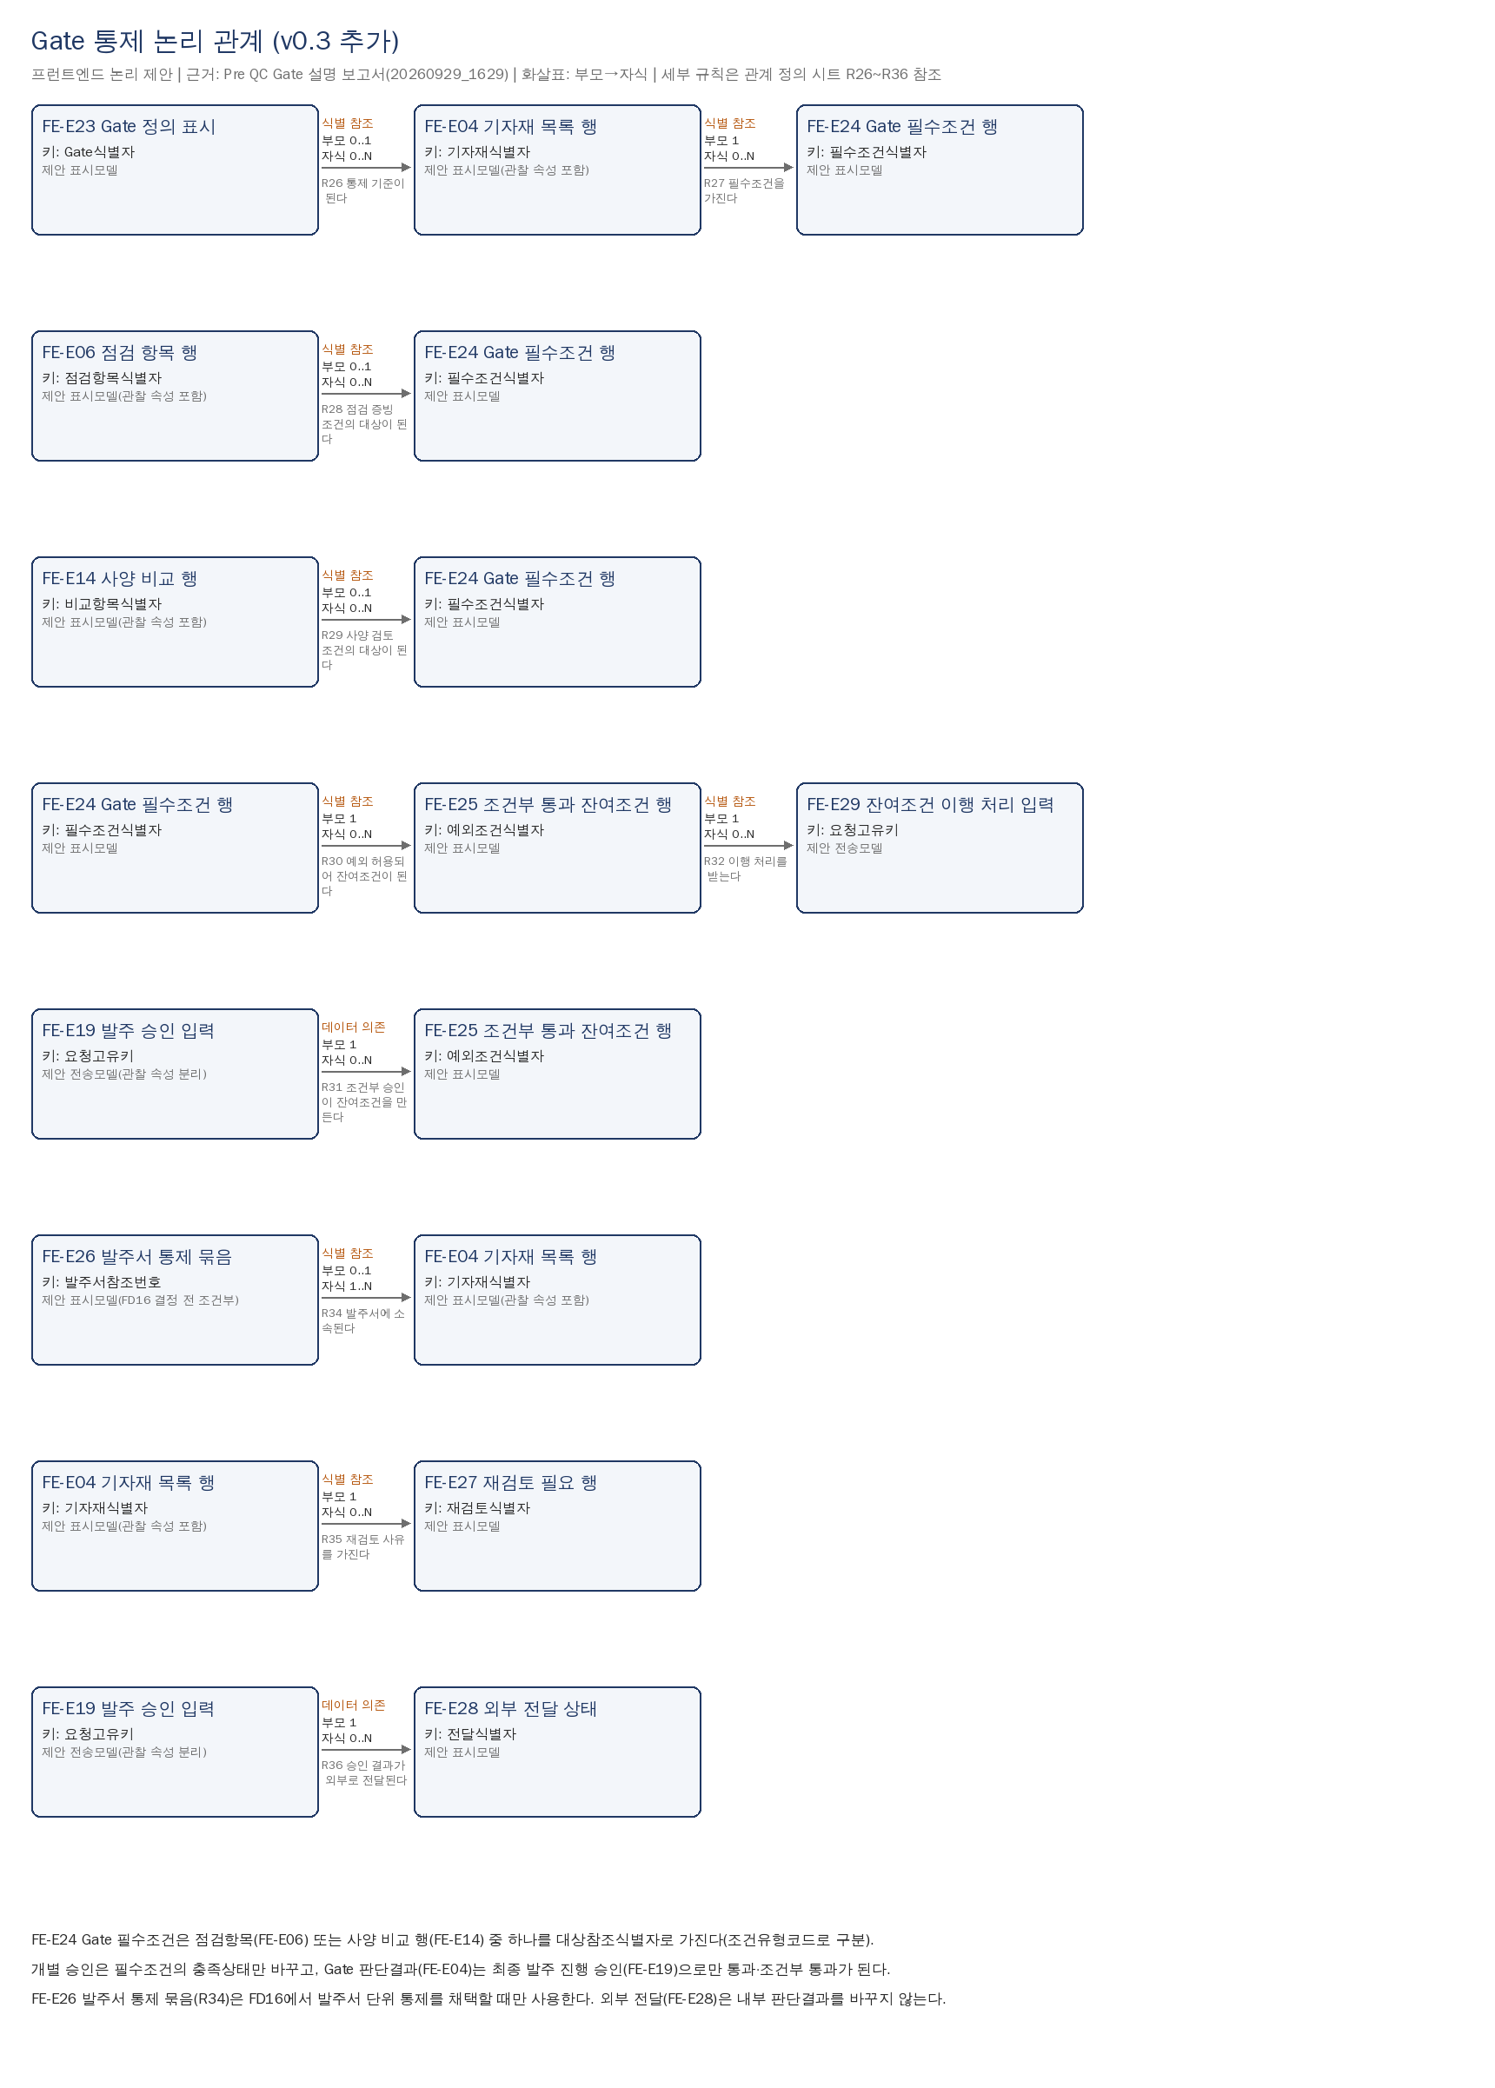
soft2preqcgate1
Gate 통제 논리모델(v0.3 추가)
프런트엔드 화면 논리 관계도(제안). 물리 데이터베이스·API 계약은 미정입니다. FE-Exx는 이 문서 범위 번호입니다.

